Sheet1
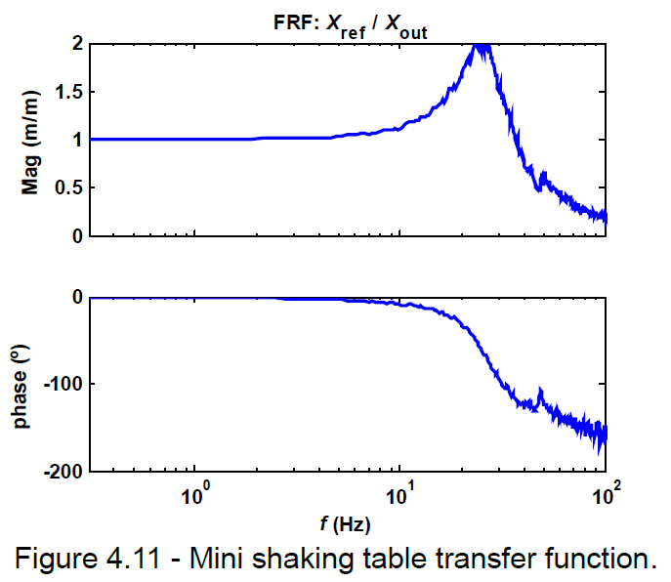
Controlo de plataforma sísmica - Gantt
 | August |  |  |  |  | September |  |  |  | October
Task | 31 | 32 | 33 | 34 | 35 | 36 | 37 | 38 | 39 | 40 | 41 | 42 | 43 | 44
Identificação da minimesa (função de transferência)
Identificação em espaço de estados da mini mesa

Reprodução da dinamica de mesa uniaxial na mini mesa: passar saida do controlador (isv) por filtro, tal que Guniaxial = Filtro * Gmini
Implementar PIDF no labView
Realização de ensaios para os mesmo sismos usados na simulação
Atualizar relatório e reunião
Implementar controlo ótimo no labView
Realização de ensaios
Revisão da tese
Redação da Tese
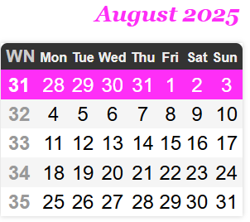

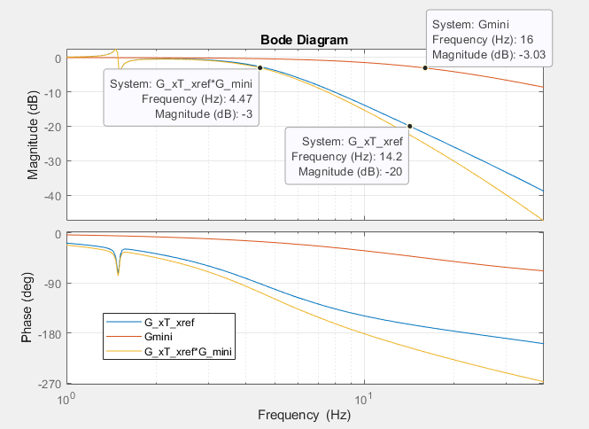

 | 18 | 19 | 20 | 21 | 22 | 23 | 24 | 25 | 26 | 27 | 28 | 29 | 30
identificação com anel aberto

simulação metodo LNEC e comparação PIDF
implementar PIDF
fazer adaptação do driver
Comparação de resutladoas experimentais
identificação com massa na mesa
obter resutlados com massa para pidf e adaptação

